共通版 一括更新処理
業務名： |  |  | 基本設計（画面レイアウト） |  |  |  |  |  |  | 画面ID |  | 版 | 更新内容 |  | 更新日 | 更新者 | 版 | 更新内容 |  | 更新日 | 更新者
精神障害者医療 |  |  |  |  |  |  |  |  |  | D00000_003 |  | 初 | 新規作成 |  | 2017-07-06 | 大霜
システム名： |  |  | 画面名：共通版 一括更新処理
R-Stage福祉情報

タイトルを変更する。
【現行レイアウト】 |  |  |  |  |  |  |  |  |  |  |  |  |  |  |  |  |  |  |  |  |  | INDEXに戻る

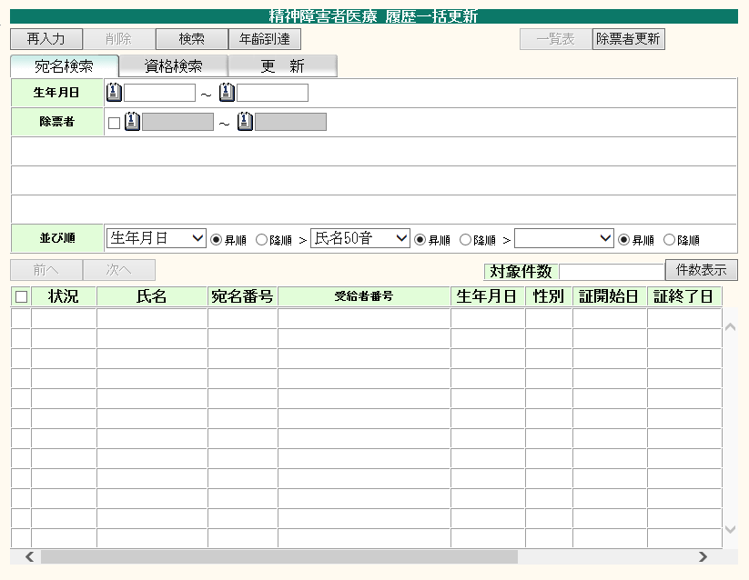
ボタン位置を画面下部に移動する。（検索ボタンは対象外）
※ボタンの並び順は、下記の通り変更する。（背景色が白色は押下可能状態、灰色は押下不可状態を示す。）
検索
 |  |  |  |  |  |  |  |  |  |  |  |  |  |  |  |  |  | ＜共通対応方針＞
 |  |  |  |  |  |  |  |  |  |  |  |  |  |  |  |  |  |  | ・ワイド画面対応(1280*768)
 |  |  |  |  |  |  |  |  |  |  |  |  |  |  |  |  |  |  | ・横スクロールの表示を可とする。
 |  |  |  |  |  |  |  |  |  |  |  |  |  |  |  |  |  |  | ・各オブジェクトを1.3倍に変更。
 |  |  |  |  |  |  |  |  |  |  |  |  |  |  |  |  |  |  | ・上部ボタンを下部に移動。
 |  |  |  |  |  |  |  |  |  |  |  |  |  |  |  |  |  |  | ・背景色およびボタンの色を変更。
 |  |  |  |  |  |  |  |  |  |  |  |  |  |  |  |  |  |  | ・文字フォントをメイリオに変更。
 |  |  |  |  |  |  |  |  |  |  |  |  |  |  |  |  |  |  | （氏名、住所欄（画面上部、画面内）
 |  |  |  |  |  |  |  |  |  |  |  |  |  |  |  |  |  |  | はMS明朝とする。）
 |  |  |  |  |  |  |  |  |  |  |  |  |  |  |  |  |  |  | ・画面表示文字数をオブジェクト幅
 |  |  |  |  |  |  |  |  |  |  |  |  |  |  |  |  |  |  | に合わせて適宜変更
 |  |  |  |  |  |  |  |  |  |  |  |  |  |  |  |  |  |  | ※IE互換表示なしの想定

前へ、次へボタン、対象件数について、検索結果一覧の下部に移動する。
 |  |  |  |  |  |  |  |  |  |  |  |  |  |  |  |  |  | ＜業務別対応方針＞
 |  |  |  |  |  |  |  |  |  |  |  |  |  |  |  |  |  |  | ・タイトルを業務名称＋全角スペース
 |  |  |  |  |  |  |  |  |  |  |  |  |  |  |  |  |  |  | ＋「資格履歴一括更新」に変更する。
 |  |  |  |  |  |  |  |  |  |  |  |  |  |  |  |  |  |  | ・資格検索タブの資格終了月テキスト
 |  |  |  |  |  |  |  |  |  |  |  |  |  |  |  |  |  |  | ボックスの左側にカレンダーボタン
 |  |  |  |  |  |  |  |  |  |  |  |  |  |  |  |  |  |  | を配置する。
 |  |  |  |  |  |  |  |  |  |  |  |  |  |  |  |  |  |  | ・検索ボタンを検索条件の下部に
 |  |  |  |  |  |  |  |  |  |  |  |  |  |  |  |  |  |  | 右寄せで表示するよう変更する。
 |  |  |  |  |  |  |  |  |  |  |  |  |  |  |  |  |  |  | ・仮→本、実行ボタンを右寄せで
 |  |  |  |  |  |  |  |  |  |  |  |  |  |  |  |  |  |  | 表示するよう変更する。
 |  |  |  |  |  |  |  |  |  |  |  |  |  |  |  |  |  |  | ・前へ、次へ、対象件数を一覧の
 |  |  |  |  |  |  |  |  |  |  |  |  |  |  |  |  |  |  | 下部に変更する。
 |  |  |  |  |  |  |  |  |  |  |  |  |  |  |  |  |  |  | ・ボタンサイズは全角5文字表示の
 |  |  |  |  |  |  |  |  |  |  |  |  |  |  |  |  |  |  | サイズに合わせ、超える場合は
 |  |  |  |  |  |  |  |  |  |  |  |  |  |  |  |  |  |  | 文字数に合わせる。

 |  |  |  |  |  |  |  |  |  |  |  |  |  |  |  |  |  | ＜画面起動方法＞
 |  |  |  |  |  |  |  |  |  |  |  |  |  |  |  |  |  |  | cmPara.vchParaNai(chrGyomSB=
 |  |  |  |  |  |  |  |  |  |  |  |  |  |  |  |  |  |  | 'FKI' and vchShorimei='intCtCD')
 |  |  |  |  |  |  |  |  |  |  |  |  |  |  |  |  |  |  | =23999を設定する

 |  |  |  |  |  |  |  |  |  |  |  |  |  |  |  |  |  |  | メニュー＞精神障害者医療＞
 |  |  |  |  |  |  |  |  |  |  |  |  |  |  |  |  |  |  | 精神障害者医療＞一括更新
 |  |  |  |  |  |  |  |  |  |  |  |  |  | fkyIkkatsuSrireki.xsl |  |  |  |  | を操作して展開。
 |  | ・画面展開時（宛名検索タブ選択状態）
 | 中段 |  |  |  |  |  |  |  |  |  |  |  |  |  | 件数表示 | 検索
 | 下段 | 再入力 |  | 年齢到達 | 除票者更新 |  | 削除 |  | 一覧表

 |  | ・画面展開時後、資格検索タブ選択時
 | 中段 |  |  |  |  |  |  |  |  |  |  |  |  |  | 件数表示 | 検索
 | 下段 | 再入力 | 仮更新検索 | 年齢到達 | 除票者更新 |  | 削除 |  | 一覧表

 |  | ・画面展開時後、更新タブ選択時
 |  | 再入力 |  |  |  |  | 削除 |  | 一覧表 |  | 取消 |  |  |  | 仮→本 | 実行

 |  | ・検索ボタン押下時（検索データが存在し、宛名検索タブが選択されている場合）
 | 中段 |  |  |  |  |  |  |  |  |  |  |  |  |  | 件数表示 | 検索
 | 下段 | 再入力 |  | 年齢到達 | 除票者更新 |  | 削除 |  | 一覧表

 |  | ・検索ボタン押下時（検索データが存在し、資格検索タブが選択されている場合）
 | 中段 |  |  |  |  |  |  |  |  |  |  |  |  |  | 件数表示 | 検索
 | 下段 | 再入力 | 仮更新検索 | 年齢到達 | 除票者更新 |  | 削除 |  | 一覧表

 |  | ・検索ボタン押下時（検索データが存在し、更新タブが選択されている場合）
 |  | 再入力 |  |  |  |  | 削除 |  | 一覧表 |  | 取消 |  |  |  | 仮→本 | 実行

 |  | ・仮更新検索ボタン押下時（検索データが存在し、更新タブが選択されている場合）
 |  | 再入力 |  |  |  |  | 削除 |  | 一覧表 |  | 取消 |  |  |  | 仮→本 | 実行

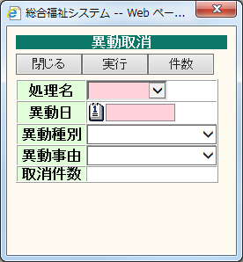
ボタン位置を画面下部に移動する。
※ボタンの並び順は、下記の通り変更する。（背景色が白色は押下可能状態、灰色は押下不可状態を示す。）
※件数ボタンは、件数表示ボタンに名称変更する。
 |  |  |  |  |  |  |  |  |  |  |  |  |  |  |  |  |  | ＜共通対応方針＞
 |  |  |  |  |  |  |  |  |  |  |  |  |  |  |  |  |  |  | ・ワイド画面対応(1280*768)
 |  |  |  |  |  |  |  |  |  |  |  |  |  |  |  |  |  |  | ・横スクロールの表示を可とする。
 |  |  |  |  |  |  |  |  |  |  |  |  |  |  |  |  |  |  | ・各オブジェクトを1.3倍に変更。
 |  |  |  |  |  |  |  |  |  |  |  |  |  |  |  |  |  |  | ・上部ボタンを下部に移動。
 |  |  |  |  |  |  |  |  |  |  |  |  |  |  |  |  |  |  | ・背景色およびボタンの色を変更。
 |  |  |  |  |  |  |  |  |  |  |  |  |  |  |  |  |  |  | ・文字フォントをメイリオに変更。
 |  |  |  |  |  |  |  |  |  |  |  |  |  |  |  |  |  |  | （氏名、住所欄（画面上部、画面内）
 |  |  |  |  |  |  |  |  |  |  |  |  |  |  |  |  |  |  | はMS明朝とする。）
 |  |  |  |  |  |  |  |  |  |  |  |  |  |  |  |  |  |  | ・画面表示文字数をオブジェクト幅
 |  |  |  |  |  |  |  | fkyIkkatsuSrirekiDlg.xsl |  |  |  |  |  |  |  |  |  |  | に合わせて適宜変更
 |  |  |  |  |  |  |  |  |  |  |  |  |  |  |  |  |  |  | ※IE互換表示なしの想定

 |  |  |  |  |  |  |  |  |  |  |  |  |  |  |  |  |  | ＜業務別対応方針＞
 |  |  |  |  |  |  |  |  |  |  |  |  |  |  |  |  |  |  | ・実行ボタンを右寄せで表示するよう
 |  | ・画面展開時 |  |  |  |  |  |  |  |  |  |  |  |  |  |  |  |  | 変更する。
 |  | 閉じる | 件数表示 |  |  | 実行 |  |  |  |  |  |  |  |  |  |  |  |  | ・件数ボタンの名称を件数表示
 |  |  |  |  |  |  |  |  |  |  |  |  |  |  |  |  |  |  | ボタンに変更する。
 |  |  |  |  |  |  |  |  |  |  |  |  |  |  |  |  |  |  | ・ボタンサイズは全角5文字表示の
 |  |  |  |  |  |  |  |  |  |  |  |  |  |  |  |  |  |  | サイズに合わせ、超える場合は
 |  |  |  |  |  |  |  |  |  |  |  |  |  |  |  |  |  |  | 文字数に合わせる。

 |  |  |  |  |  |  |  |  |  |  |  |  |  |  |  |  |  | ＜画面起動方法＞
 |  |  |  |  |  |  |  |  |  |  |  |  |  |  |  |  |  |  | 更新タブの取消アンカーより
 |  |  |  |  |  |  |  |  |  |  |  |  |  |  |  |  |  |  | ダイアログで展開。

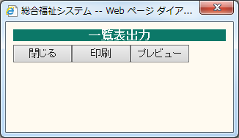
ボタン位置を画面下部に移動する。
 |  |  |  |  |  |  |  |  |  |  |  |  |  |  |  |  |  | ＜共通対応方針＞
 |  |  |  |  |  |  |  |  |  |  |  |  |  |  |  |  |  |  | ・ワイド画面対応(1280*768)
 |  |  |  |  |  |  |  |  |  |  |  |  |  |  |  |  |  |  | ・横スクロールの表示を可とする。
 |  |  |  |  |  |  |  |  |  |  |  |  |  |  |  |  |  |  | ・各オブジェクトを1.3倍に変更。
 |  |  |  |  |  |  |  |  |  |  |  |  |  |  |  |  |  |  | ・上部ボタンを下部に移動。
 |  |  |  |  |  |  |  |  |  |  |  |  |  |  |  |  |  |  | ・背景色およびボタンの色を変更。
 |  |  |  |  |  |  |  |  |  |  |  |  |  |  |  |  |  |  | ・文字フォントをメイリオに変更。
 |  |  |  |  |  |  |  |  |  |  |  |  |  |  |  |  |  |  | （氏名、住所欄（画面上部、画面内）
 |  |  |  |  |  |  |  | fkyIkkatsuSrirekilst.xsl |  |  |  |  |  |  |  |  |  |  | はMS明朝とする。）
 |  |  |  |  |  |  |  |  |  |  |  |  |  |  |  |  |  |  | ・画面表示文字数をオブジェクト幅
 |  |  |  |  |  |  |  |  |  |  |  |  |  |  |  |  |  |  | に合わせて適宜変更
 |  |  |  |  |  |  |  |  |  |  |  |  |  |  |  |  |  |  | ※IE互換表示なしの想定

 |  |  |  |  |  |  |  |  |  |  |  |  |  |  |  |  |  | ＜業務別対応方針＞
 |  |  |  |  |  |  |  |  |  |  |  |  |  |  |  |  |  |  | なし

 |  |  |  |  |  |  |  |  |  |  |  |  |  |  |  |  |  | ＜画面起動方法＞
 |  |  |  |  |  |  |  |  |  |  |  |  |  |  |  |  |  |  | 一覧表ボタンよりダイアログ
 |  |  |  |  |  |  |  |  |  |  |  |  |  |  |  |  |  |  | で展開。

【レイアウト変更後イメージ】

愛知県小牧市 一括更新処理
業務名： |  |  | 基本設計（画面レイアウト） |  |  |  |  | 画面ID |  | 版 | 更新内容 |  | 更新日 | 更新者 | 版 | 更新内容 |  | 更新日 | 更新者
精神障害者医療 |  |  |  |  |  |  |  | D23219_003 |  | 初 | 新規作成 |  | 2017-07-06 | 大霜
システム名： |  |  | 画面名：愛知県小牧市 一括更新処理
R-Stage福祉情報

タイトルを変更する。
【現行レイアウト】 |  |  |  |  |  |  |  |  |  |  |  |  |  |  |  |  |  |  |  | INDEXに戻る

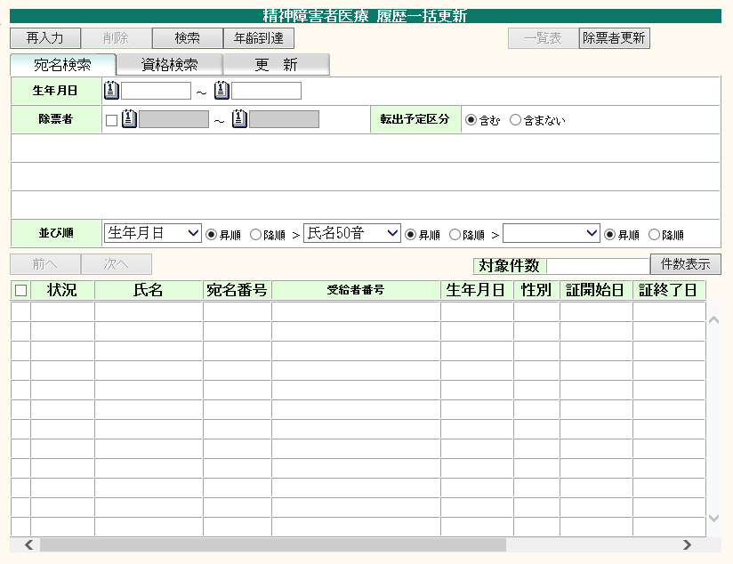
ボタン位置を画面下部に移動する。（検索ボタンは対象外）
※ボタンの並び順は、下記の通り変更する。（背景色が白色は押下可能状態、灰色は押下不可状態を示す。）
検索
 |  |  |  |  |  |  |  |  |  |  |  |  |  |  |  | ＜共通対応方針＞
 |  |  |  |  |  |  |  |  |  |  |  |  |  |  |  |  | ・ワイド画面対応(1280*768)
 |  |  |  |  |  |  |  |  |  |  |  |  |  |  |  |  | ・横スクロールの表示を可とする。
 |  |  |  |  |  |  |  |  |  |  |  |  |  |  |  |  | ・各オブジェクトを1.3倍に変更。
 |  |  |  |  |  |  |  |  |  |  |  |  |  |  |  |  | ・上部ボタンを下部に移動。
 |  |  |  |  |  |  |  |  |  |  |  |  |  |  |  |  | ・背景色およびボタンの色を変更。
 |  |  |  |  |  |  |  |  |  |  |  |  |  |  |  |  | ・文字フォントをメイリオに変更。
 |  |  |  |  |  |  |  |  |  |  |  |  |  |  |  |  | （氏名、住所欄（画面上部、画面内）
 |  |  |  |  |  |  |  |  |  |  |  |  |  |  |  |  | はMS明朝とする。）
 |  |  |  |  |  |  |  |  |  |  |  |  |  |  |  |  | ・画面表示文字数をオブジェクト幅
 |  |  |  |  |  |  |  |  |  |  |  |  |  |  |  |  | に合わせて適宜変更
 |  |  |  |  |  |  |  |  |  |  |  |  |  |  |  |  | ※IE互換表示なしの想定

前へ、次へボタン、対象件数について、検索結果一覧の下部に移動する。
 |  |  |  |  |  |  |  |  |  |  |  |  |  |  |  | ＜業務別対応方針＞
 |  |  |  |  |  |  |  |  |  |  |  |  |  |  |  |  | ・タイトルを業務名称＋全角スペース
 |  |  |  |  |  |  |  |  |  |  |  |  |  |  |  |  | ＋「資格履歴一括更新」に変更する。
 |  |  |  |  |  |  |  |  |  |  |  |  |  |  |  |  | ・資格検索タブの資格終了月テキスト
 |  |  |  |  |  |  |  |  |  |  |  |  |  |  |  |  | ボックスの左側にカレンダーボタン
 |  |  |  |  |  |  |  |  |  |  |  |  |  |  |  |  | を配置する。
 |  |  |  |  |  |  |  |  |  |  |  |  |  |  |  |  | ・検索ボタンを検索条件の下部に
 |  |  |  |  |  |  |  |  |  |  |  |  |  |  |  |  | 右寄せで表示するよう変更する。
 |  |  |  |  |  |  |  |  |  |  |  |  |  |  |  |  | ・仮→本、実行ボタンを右寄せで
 |  |  |  |  |  |  |  |  |  |  |  |  |  |  |  |  | 表示するよう変更する。
 |  |  |  |  |  |  |  |  |  |  |  |  |  |  |  |  | ・前へ、次へ、対象件数を一覧の
 |  |  |  |  |  |  |  |  |  |  |  |  |  |  |  |  | 下部に変更する。
 |  |  |  |  |  |  |  |  |  |  |  |  |  |  |  |  | ・ボタンサイズは全角5文字表示の
 |  |  |  |  |  |  |  |  |  |  |  |  |  |  |  |  | サイズに合わせ、超える場合は
 |  |  |  |  |  |  |  |  |  |  |  |  |  |  |  |  | 文字数に合わせる。

 |  |  |  |  |  |  |  |  |  |  |  |  |  |  |  | ＜画面起動方法＞
 |  |  |  |  |  |  |  |  |  |  |  |  |  |  |  |  | メニュー＞精神障害者医療＞
 |  |  |  |  |  |  |  |  |  |  |  |  |  |  |  |  | 精神障害者医療＞一括更新
 |  |  |  |  |  |  |  |  |  |  |  |  |  |  |  |  | を操作して展開。

 |  |  |  |  |  |  |  |  |  |  |  | fky23IkkatsuSrireki23219.xsl
 |  | ・画面展開時（宛名検索タブ選択状態）
 | 中段 |  |  |  |  |  |  |  |  |  |  |  | 件数表示 | 検索
 | 下段 | 再入力 |  | 年齢到達 | 除票者更新 | 削除 | 一覧表

 |  | ・画面展開時後、資格検索タブ選択時
 | 中段 |  |  |  |  |  |  |  |  |  |  |  | 件数表示 | 検索
 | 下段 | 再入力 | 仮更新検索 | 年齢到達 | 除票者更新 | 削除 | 一覧表

 |  | ・画面展開時後、更新タブ選択時
 |  | 再入力 |  |  |  | 削除 | 一覧表 |  | 取消 |  |  |  | 仮→本 | 実行

 |  | ・検索ボタン押下時（検索データが存在し、宛名検索タブが選択されている場合）
 | 中段 |  |  |  |  |  |  |  |  |  |  |  | 件数表示 | 検索
 | 下段 | 再入力 |  | 年齢到達 | 除票者更新 | 削除 | 一覧表

 |  | ・検索ボタン押下時（検索データが存在し、資格検索タブが選択されている場合）
 | 中段 |  |  |  |  |  |  |  |  |  |  |  | 件数表示 | 検索
 | 下段 | 再入力 | 仮更新検索 | 年齢到達 | 除票者更新 | 削除 | 一覧表

 |  | ・検索ボタン押下時（検索データが存在し、更新タブが選択されている場合）
 |  | 再入力 |  |  |  | 削除 | 一覧表 |  | 取消 |  |  |  | 仮→本 | 実行

 |  | ・仮更新検索ボタン押下時（検索データが存在し、更新タブが選択されている場合）
 |  | 再入力 |  |  |  | 削除 | 一覧表 |  | 取消 |  |  |  | 仮→本 | 実行

【レイアウト変更後イメージ】

共通版 資格異動履歴一覧
業務名： |  | 基本設計（画面レイアウト） | 画面ID | 版 | 更新内容 | 更新日 |  | 更新者 | 版 | 更新内容 |  | 更新日 | 更新者
精神障害者医療 |  |  | D00000_005 D00000_007 | 初 | 新規作成 | 2017-07-06 |  | 大霜
システム名： |  | 画面名：共通版 資格異動履歴一覧
R-Stage福祉情報

タイトルを変更する。
【現行レイアウト】 |  |  |  |  |  |  |  |  |  |  |  |  |  | INDEXに戻る

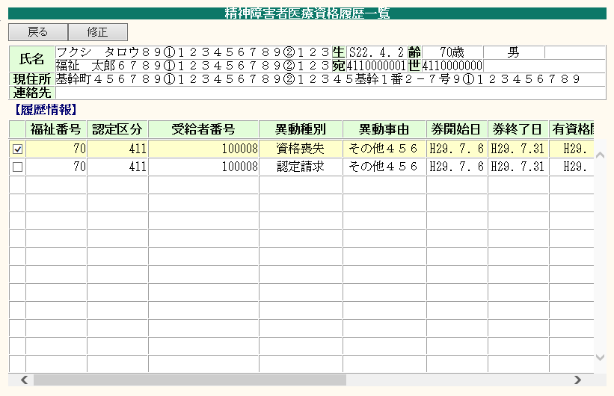
ボタン位置を画面下部に移動する。
 |  |  |  |  |  |  |  |  |  | ＜共通対応方針＞
 |  |  |  |  |  |  |  |  |  |  | ・ワイド画面対応(1280*768)
 |  |  |  |  |  |  |  |  |  |  | ・横スクロールの表示を可とする。
 |  |  |  |  |  |  |  |  |  |  | ・各オブジェクトを1.3倍に変更。
 |  |  |  |  |  |  |  |  |  |  | ・上部ボタンを下部に移動。
 |  |  |  |  |  |  |  |  |  |  | ・背景色およびボタンの色を変更。
 |  |  |  |  |  |  |  |  |  |  | ・文字フォントをメイリオに変更。
 |  |  |  |  |  |  |  |  |  |  | （氏名、住所欄（画面上部、画面内）
 |  |  |  |  |  |  |  |  |  |  | はMS明朝とする。）
 |  |  |  |  |  |  |  |  |  |  | ・画面表示文字数をオブジェクト幅
 |  |  |  |  |  |  |  |  |  |  | に合わせて適宜変更
 |  |  |  |  |  |  |  |  |  |  | ※IE互換表示なしの想定

 |  |  |  |  |  |  |  |  |  | ＜業務別対応方針＞
 |  |  |  |  |  |  |  |  |  |  | ・タイトルを業務名称＋全角スペース
 |  |  |  |  |  |  |  |  |  |  | ＋「資格履歴一覧」に変更する。
 |  |  |  |  |  |  |  |  |  |  | ・ボタンサイズは全角5文字表示の
 |  |  |  |  |  |  |  |  |  |  | サイズに合わせ、超える場合は
 |  |  |  |  |  |  |  |  |  |  | 文字数に合わせる。

 |  |  |  |  |  |  |  |  |  | ＜画面起動方法＞
 |  |  |  |  |  |  |  |  |  |  | cmPara.vchParaNai(chrGyomSB=
 |  |  |  |  |  |  |  |  |  |  | 'FKI' and vchShorimei='intCtCD')
 |  |  |  |  |  |  |  |  |  |  | =25999を設定する
 |  |  |  |  |  |  |  |  |  |  | cmPara.vchParaNai(chrGyomSB=
 |  |  |  |  |  |  |  |  |  |  | 'FKI' and vchShorimei='25_REPLACE')
 |  |  |  |  |  |  |  |  |  |  | =0を設定する
 |  |  |  |  |  |  |  |  |  |  | cmPara.vchParaNai(chrGyomSB=
 |  |  |  |  |  |  | fkyRireki.xsl |  |  |  | 'FKI' and vchShorimei='JOSEINO_UMU')
 | ・画面展開時（メニューから展開） |  |  |  |  |  |  |  |  |  | =1を設定する
 | 戻る | 修正
 |  |  |  |  |  |  |  |  |  |  | メニュー＞精神障害者医療＞
 | ・画面展開時（資格照会画面から展開） |  |  |  |  |  |  |  |  |  | 精神障害者医療＞資格履歴管理
 | 戻る |  |  |  |  |  |  |  |  |  | を操作して展開。

 |  |  |  |  |  |  |  |  |  |  | メニュー＞精神障害者医療＞
 |  |  |  |  |  |  |  |  |  |  | 精神障害者医療＞資格照会＞
 |  |  |  |  |  |  |  |  |  |  | 履歴情報ボタンを操作して展開。

【レイアウト変更後イメージ】

愛知県小牧市 資格異動履歴一覧
業務名： |  | 基本設計（画面レイアウト） | 画面ID | 版 | 更新内容 | 更新日 |  | 更新者 | 版 | 更新内容 |  | 更新日 | 更新者
精神障害者医療 |  |  | D23219_005 D23219_007 | 初 | 新規作成 | 2017-07-06 |  | 大霜
システム名： |  | 画面名：愛知県小牧市 資格異動履歴一覧
R-Stage福祉情報

タイトルを変更する。
【現行レイアウト】 |  |  |  |  |  |  |  |  |  |  |  |  |  | INDEXに戻る

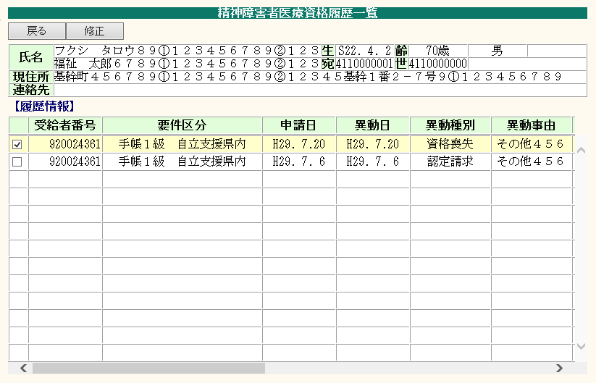
ボタン位置を画面下部に移動する。
 |  |  |  |  |  |  |  |  |  | ＜共通対応方針＞
 |  |  |  |  |  |  |  |  |  |  | ・ワイド画面対応(1280*768)
 |  |  |  |  |  |  |  |  |  |  | ・横スクロールの表示を可とする。
 |  |  |  |  |  |  |  |  |  |  | ・各オブジェクトを1.3倍に変更。
 |  |  |  |  |  |  |  |  |  |  | ・上部ボタンを下部に移動。
 |  |  |  |  |  |  |  |  |  |  | ・背景色およびボタンの色を変更。
 |  |  |  |  |  |  |  |  |  |  | ・文字フォントをメイリオに変更。
 |  |  |  |  |  |  |  |  |  |  | （氏名、住所欄（画面上部、画面内）
 |  |  |  |  |  |  |  |  |  |  | はMS明朝とする。）
 |  |  |  |  |  |  |  |  |  |  | ・画面表示文字数をオブジェクト幅
 |  |  |  |  |  |  |  |  |  |  | に合わせて適宜変更
 |  |  |  |  |  |  |  |  |  |  | ※IE互換表示なしの想定

 |  |  |  |  |  |  |  |  |  | ＜業務別対応方針＞
 |  |  |  |  |  |  |  |  |  |  | ・タイトルを業務名称＋全角スペース
 |  |  |  |  |  |  |  |  |  |  | ＋「資格履歴一覧」に変更する。
 |  |  |  |  |  |  |  |  |  |  | ・ボタンサイズは全角5文字表示の
 |  |  |  |  |  |  |  |  |  |  | サイズに合わせ、超える場合は
 |  |  |  |  |  |  |  |  |  |  | 文字数に合わせる。

 |  |  |  |  |  |  |  |  |  | ＜画面起動方法＞
 |  |  |  |  |  |  |  |  |  |  | メニュー＞精神障害者医療＞
 |  |  |  |  |  |  |  |  |  |  | 精神障害者医療＞資格履歴管理
 |  |  |  |  |  |  |  |  |  |  | を操作して展開。

 |  |  |  |  |  |  |  |  |  |  | メニュー＞精神障害者医療＞
 |  |  |  |  |  |  |  |  |  |  | 精神障害者医療＞資格照会＞
 |  |  |  |  |  |  |  |  |  |  | 履歴情報ボタンを操作して展開。
 |  |  |  |  |  |  | fky23Rireki23219.xsl
 | ・画面展開時（メニューから展開）
 | 戻る | 修正

 | ・画面展開時（資格照会画面から展開）
 | 戻る

【レイアウト変更後イメージ】

愛知県小牧市 資格照会
業務名： |  | 基本設計（画面レイアウト） |  |  |  | 画面ID | 版 | 更新内容 |  | 更新日 |  | 更新者 | 版 | 更新内容 |  | 更新日 | 更新者
精神障害者医療 |  |  |  |  |  | D23219_004 | 初 | 新規作成 |  | 2017-07-06 |  | 大霜
システム名： |  | 画面名：愛知県小牧市 資格照会
R-Stage福祉情報

タイトルを変更する。
【現行レイアウト】 |  |  |  |  |  |  |  |  |  |  |  |  |  |  |  |  |  | INDEXに戻る

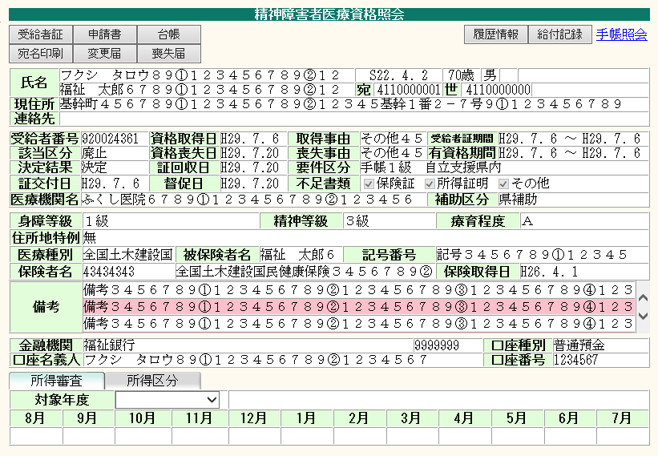
ボタン位置を画面下部に移動する。
※ボタンの並び順は、下記の通り変更する。（背景色が白色は押下可能状態、灰色は押下不可状態を示す。）
 |  |  |  |  |  |  |  |  |  |  |  |  |  | ＜共通対応方針＞
 |  |  |  |  |  |  |  |  |  |  |  |  |  |  | ・ワイド画面対応(1280*768)
 |  |  |  |  |  |  |  |  |  |  |  |  |  |  | ・横スクロールの表示を可とする。
 |  |  |  |  |  |  |  |  |  |  |  |  |  |  | ・各オブジェクトを1.3倍に変更。
 |  |  |  |  |  |  |  |  |  |  |  |  |  |  | ・上部ボタンを下部に移動。
 |  |  |  |  |  |  |  |  |  |  |  |  |  |  | ・背景色およびボタンの色を変更。
 |  |  |  |  |  |  |  |  |  |  |  |  |  |  | ・文字フォントをメイリオに変更。
 |  |  |  |  |  |  |  |  |  |  |  |  |  |  | （氏名、住所欄（画面上部、画面内）
 |  |  |  |  |  |  |  |  |  |  |  |  |  |  | はMS明朝とする。）
 |  |  |  |  |  |  |  |  |  |  |  |  |  |  | ・画面表示文字数をオブジェクト幅
 |  |  |  |  |  |  |  |  |  |  |  |  |  |  | に合わせて適宜変更
 |  |  |  |  |  |  |  |  |  |  |  |  |  |  | ※IE互換表示なしの想定

 |  |  |  |  |  |  |  |  |  |  |  |  |  | ＜業務別対応方針＞
 |  |  |  |  |  |  |  |  |  |  |  |  |  |  | ・タイトルを業務名称＋全角スペース
 |  |  |  |  |  |  |  |  |  |  |  |  |  |  | ＋「資格照会」に変更する。
 |  |  |  |  |  |  |  |  |  |  |  |  |  |  | ・ボタンサイズは全角5文字表示の
 |  |  |  |  |  |  |  |  |  |  |  |  |  |  | サイズに合わせ、超える場合は
 |  |  |  |  |  |  |  |  |  |  |  |  |  |  | 文字数に合わせる。

 |  |  |  |  |  |  |  |  |  |  |  |  |  | ＜画面起動方法＞
 |  |  |  |  |  |  |  |  |  |  |  |  |  |  | メニュー＞精神障害者医療＞
 |  |  |  |  |  |  |  |  |  |  |  |  |  |  | 精神障害者医療＞資格照会
 |  |  |  |  |  |  |  |  |  |  |  |  |  |  | を操作して展開。

 |  |  |  |  |  |  |  |  | fky23Shokai23219.xsl
 | ・画面展開時（資格登録あり）
 | 履歴情報 | 給付記録 | 受給者証 | 申請書 | 台帳 |  |  |  |  |  | 手帳照会
 |  |  | 宛名印刷 | 変更届 | 喪失届

 | ・画面展開時（資格登録なし）
 | 履歴情報 | 給付記録 | 受給者証 | 申請書 | 台帳 |  |  |  |  |  | 手帳照会
 |  |  | 宛名印刷 | 変更届 | 喪失届

【レイアウト変更後イメージ】

滋賀県 資格照会
業務名： |  | 基本設計（画面レイアウト） |  |  |  |  |  | 画面ID |  | 版 | 更新内容 |  | 更新日 |  | 更新者 | 版 | 更新内容 |  | 更新日 | 更新者
精神障害者医療 |  |  |  |  |  |  |  | D25999_007 |  | 初 | 新規作成 |  | 2017-07-06 |  | 大霜
システム名： |  | 画面名：滋賀県 資格照会
R-Stage福祉情報

タイトルを変更する。
【現行レイアウト】 |  |  |  |  |  |  |  |  |  |  |  |  |  |  |  |  |  |  |  |  | INDEXに戻る

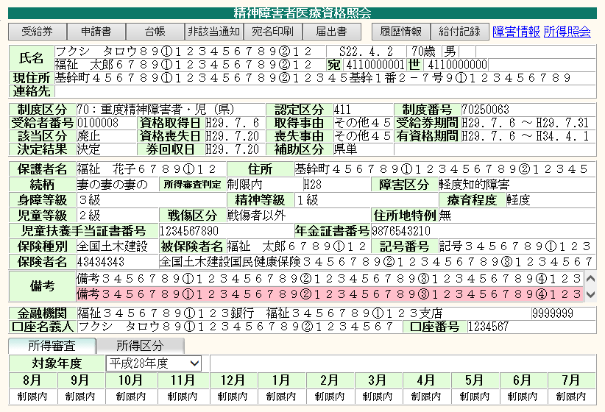
ボタン位置を画面下部に移動する。
※ボタンの並び順は、下記の通り変更する。（背景色が白色は押下可能状態、灰色は押下不可状態を示す。）
 |  |  |  |  |  |  |  |  |  |  |  |  |  |  |  |  | ＜共通対応方針＞
 |  |  |  |  |  |  |  |  |  |  |  |  |  |  |  |  |  | ・ワイド画面対応(1280*768)
 |  |  |  |  |  |  |  |  |  |  |  |  |  |  |  |  |  | ・横スクロールの表示を可とする。
 |  |  |  |  |  |  |  |  |  |  |  |  |  |  |  |  |  | ・各オブジェクトを1.3倍に変更。
 |  |  |  |  |  |  |  |  |  |  |  |  |  |  |  |  |  | ・上部ボタンを下部に移動。
 |  |  |  |  |  |  |  |  |  |  |  |  |  |  |  |  |  | ・背景色およびボタンの色を変更。
 |  |  |  |  |  |  |  |  |  |  |  |  |  |  |  |  |  | ・文字フォントをメイリオに変更。
 |  |  |  |  |  |  |  |  |  |  |  |  |  |  |  |  |  | （氏名、住所欄（画面上部、画面内）
 |  |  |  |  |  |  |  |  |  |  |  |  |  |  |  |  |  | はMS明朝とする。）
 |  |  |  |  |  |  |  |  |  |  |  |  |  |  |  |  |  | ・画面表示文字数をオブジェクト幅
 |  |  |  |  |  |  |  |  |  |  |  |  |  |  |  |  |  | に合わせて適宜変更
 |  |  |  |  |  |  |  |  |  |  |  |  |  |  |  |  |  | ※IE互換表示なしの想定

 |  |  |  |  |  |  |  |  |  |  |  |  |  |  |  |  | ＜業務別対応方針＞
 |  |  |  |  |  |  |  |  |  |  |  |  |  |  |  |  |  | ・タイトルを業務名称＋全角スペース
 |  |  |  |  |  |  |  |  |  |  |  |  |  |  |  |  |  | ＋「資格照会」に変更する。
 |  |  |  |  |  |  |  |  |  |  |  |  |  |  |  |  |  | ・ボタンサイズは全角5文字表示の
 |  |  |  |  |  |  |  |  |  |  |  |  |  |  |  |  |  | サイズに合わせ、超える場合は
 |  |  |  |  |  |  |  |  |  |  |  |  |  |  |  |  |  | 文字数に合わせる。

 |  |  |  |  |  |  |  |  |  |  |  |  |  |  |  |  | ＜画面起動方法＞
 |  |  |  |  |  |  |  |  |  |  |  |  |  |  |  |  |  | メニュー＞精神障害者医療＞
 |  |  |  |  |  |  |  |  |  |  |  |  |  |  |  |  |  | 精神障害者医療＞資格照会
 |  |  |  |  |  |  |  |  |  |  |  |  |  |  |  |  |  | を操作して展開。

 |  |  |  |  |  |  |  |  |  |  |  |  |  | fky25Shokai.xsl
 | ・画面展開時（資格登録あり）
 | 履歴情報 | 給付記録 | 受給券 | 申請書 | 台帳 | 非該当通知 | 宛名印刷 |  | 届出書 |  |  | 障害情報 |  | 所得照会

 | ・画面展開時（資格登録なし）
 | 履歴情報 | 給付記録 | 受給券 | 申請書 | 台帳 | 非該当通知 | 宛名印刷 |  | 届出書 |  |  | 障害情報 |  | 所得照会

【レイアウト変更後イメージ】

滋賀県共同利用版 資格照会
業務名： |  | 基本設計（画面レイアウト） |  |  |  |  |  | 画面ID |  | 版 | 更新内容 |  | 更新日 |  | 更新者 | 版 | 更新内容 |  | 更新日 | 更新者
精神障害者医療 |  |  |  |  |  |  |  | D25999_007 |  | 初 | 新規作成 |  | 2017-07-06 |  | 大霜
システム名： |  | 画面名：滋賀県共同利用版 資格照会
R-Stage福祉情報

タイトルを変更する。
【現行レイアウト】 |  |  |  |  |  |  |  |  |  |  |  |  |  |  |  |  |  |  |  |  | INDEXに戻る

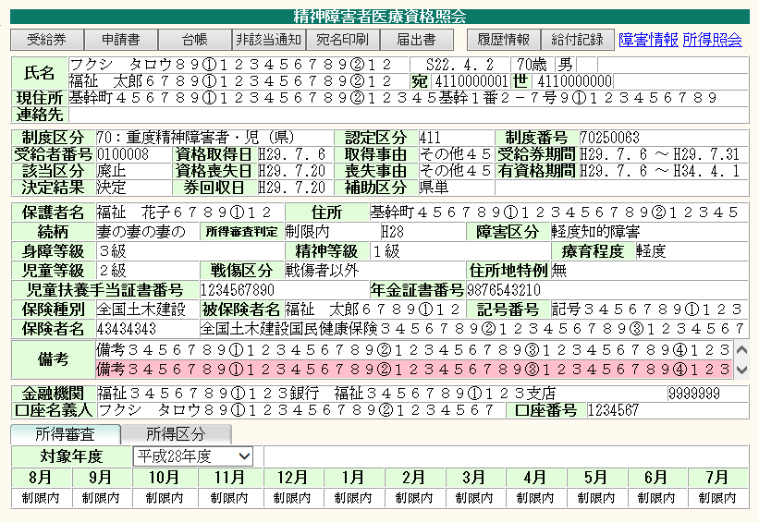
ボタン位置を画面下部に移動する。
※ボタンの並び順は、下記の通り変更する。（背景色が白色は押下可能状態、灰色は押下不可状態を示す。）
 |  |  |  |  |  |  |  |  |  |  |  |  |  |  |  |  | ＜共通対応方針＞
 |  |  |  |  |  |  |  |  |  |  |  |  |  |  |  |  |  | ・ワイド画面対応(1280*768)
 |  |  |  |  |  |  |  |  |  |  |  |  |  |  |  |  |  | ・横スクロールの表示を可とする。
 |  |  |  |  |  |  |  |  |  |  |  |  |  |  |  |  |  | ・各オブジェクトを1.3倍に変更。
 |  |  |  |  |  |  |  |  |  |  |  |  |  |  |  |  |  | ・上部ボタンを下部に移動。
 |  |  |  |  |  |  |  |  |  |  |  |  |  |  |  |  |  | ・背景色およびボタンの色を変更。
 |  |  |  |  |  |  |  |  |  |  |  |  |  |  |  |  |  | ・文字フォントをメイリオに変更。
 |  |  |  |  |  |  |  |  |  |  |  |  |  |  |  |  |  | （氏名、住所欄（画面上部、画面内）
 |  |  |  |  |  |  |  |  |  |  |  |  |  |  |  |  |  | はMS明朝とする。）
 |  |  |  |  |  |  |  |  |  |  |  |  |  |  |  |  |  | ・画面表示文字数をオブジェクト幅
 |  |  |  |  |  |  |  |  |  |  |  |  |  |  |  |  |  | に合わせて適宜変更
 |  |  |  |  |  |  |  |  |  |  |  |  |  |  |  |  |  | ※IE互換表示なしの想定

 |  |  |  |  |  |  |  |  |  |  |  |  |  |  |  |  | ＜業務別対応方針＞
 |  |  |  |  |  |  |  |  |  |  |  |  |  |  |  |  |  | ・タイトルを業務名称＋全角スペース
 |  |  |  |  |  |  |  |  |  |  |  |  |  |  |  |  |  | ＋「資格照会」に変更する。
 |  |  |  |  |  |  |  |  |  |  |  |  |  |  |  |  |  | ・ボタンサイズは全角5文字表示の
 |  |  |  |  |  |  |  |  |  |  |  |  |  |  |  |  |  | サイズに合わせ、超える場合は
 |  |  |  |  |  |  |  |  |  |  |  |  |  |  |  |  |  | 文字数に合わせる。

 |  |  |  |  |  |  |  |  |  |  |  |  |  |  |  |  | ＜画面起動方法＞
 |  |  |  |  |  |  |  |  |  |  |  |  |  |  |  |  |  | メニュー＞精神障害者医療＞
 |  |  |  |  |  |  |  |  |  |  |  |  |  |  |  |  |  | 精神障害者医療＞資格照会
 |  |  |  |  |  |  |  |  |  |  |  |  |  |  |  |  |  | を操作して展開。

 |  |  |  |  |  |  |  |  |  |  |  |  | fky25Shokai25999.xsl
 | ・画面展開時（資格登録あり）
 | 履歴情報 | 給付記録 | 受給券 | 申請書 | 台帳 | 非該当通知 | 宛名印刷 |  | 届出書 |  |  | 障害情報 |  | 所得照会

 | ・画面展開時（資格登録なし）
 | 履歴情報 | 給付記録 | 受給券 | 申請書 | 台帳 | 非該当通知 | 宛名印刷 |  | 届出書 |  |  | 障害情報 |  | 所得照会

【レイアウト変更後イメージ】

愛知県小牧市 資格管理
業務名： |  | 基本設計（画面レイアウト） |  |  |  |  | 画面ID | 版 | 更新内容 |  | 更新日 | 更新者 | 版 | 更新内容 |  | 更新日 | 更新者
精神障害者医療 |  |  |  |  |  |  | D23219_001 D23219_008 | 初 | 新規作成 |  | 2017-07-06 | 大霜
システム名： |  | 画面名：愛知県小牧市 資格管理
R-Stage福祉情報

タイトルを変更する。
【現行レイアウト】 |  |  |  |  |  |  |  |  |  |  |  |  |  |  |  |  |  | INDEXに戻る

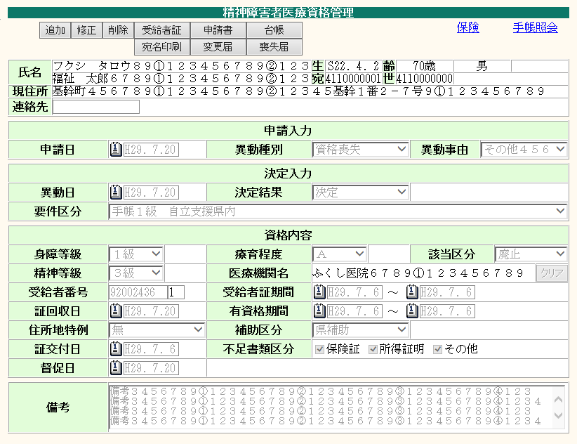
ボタン位置を画面下部に移動する。
※ボタンの並び順は、下記の通り変更する。（背景色が白色は押下可能状態、灰色は押下不可状態を示す。）
 |  |  |  |  |  |  |  |  |  |  |  |  |  | ＜共通対応方針＞
 |  |  |  |  |  |  |  |  |  |  |  |  |  |  | ・ワイド画面対応(1280*768)
 |  |  |  |  |  |  |  |  |  |  |  |  |  |  | ・横スクロールの表示を可とする。
 |  |  |  |  |  |  |  |  |  |  |  |  |  |  | ・各オブジェクトを1.3倍に変更。
 |  |  |  |  |  |  |  |  |  |  |  |  |  |  | ・上部ボタンを下部に移動。
 |  |  |  |  |  |  |  |  |  |  |  |  |  |  | ・背景色およびボタンの色を変更。
 |  |  |  |  |  |  |  |  |  |  |  |  |  |  | ・文字フォントをメイリオに変更。
 |  |  |  |  |  |  |  |  |  |  |  |  |  |  | （氏名、住所欄（画面上部、画面内）
 |  |  |  |  |  |  |  |  |  |  |  |  |  |  | はMS明朝とする。）
 |  |  |  |  |  |  |  |  |  |  |  |  |  |  | ・画面表示文字数をオブジェクト幅
 |  |  |  |  |  |  |  |  |  |  |  |  |  |  | に合わせて適宜変更
 |  |  |  |  |  |  |  |  |  |  |  |  |  |  | ※IE互換表示なしの想定

 |  |  |  |  |  |  |  |  |  |  |  |  |  | ＜業務別対応方針＞
 |  |  |  |  |  |  |  |  |  |  |  |  |  |  | ・タイトルを業務名称＋全角スペース
 |  |  |  |  |  |  |  |  |  |  |  |  |  |  | ＋「資格管理」に変更する。
 |  |  |  |  |  |  |  |  |  |  |  |  |  |  | ・更新ボタンを右寄せで表示するよう
 |  |  |  |  |  |  |  |  |  |  |  |  |  |  | 変更する。
 |  |  |  |  |  |  |  |  |  |  |  |  |  |  | ・ボタンサイズは全角5文字表示の
 |  |  |  |  |  |  |  |  |  |  |  |  |  |  | サイズに合わせ、超える場合は
 |  |  |  |  |  |  |  |  |  |  |  |  |  |  | 文字数に合わせる。

 |  |  |  |  |  |  |  |  |  |  |  |  |  | ＜画面起動方法＞
 |  |  |  |  |  |  |  |  |  |  |  |  |  |  | メニュー＞精神障害者医療＞
 |  |  |  |  |  |  |  |  |  |  |  |  |  |  | 精神障害者医療＞資格管理
 |  |  |  |  |  |  |  |  |  |  |  |  |  |  | を操作して展開。

 |  |  |  |  |  |  |  |  |  |  |  |  |  |  | メニュー＞精神障害者医療＞
 |  |  |  |  |  |  |  |  |  |  |  |  |  |  | 精神障害者医療＞資格履歴管理＞
 |  |  |  |  |  |  |  |  |  |  |  |  |  |  | 修正ボタンを操作して展開。

 |  |  |  |  |  |  |  |  |  |  | fky23Shikaku23219.xsl
 | ・画面展開時（資格管理メニューから展開、資格登録なし）
 | 追加 |  |  |  | 申請書 |  |  |  |  |  | 手帳照会

 | ・追加 または 修正ボタン押下時
 | 再入力 |  |  |  |  |  |  |  |  |  | 手帳照会 | 更新

 | ・画面展開時（資格管理メニューから展開、資格登録あり）
 | 追加 | 修正 | 削除 | 受給者証 | 申請書 | 台帳 |  |  |  | 保険 | 手帳照会
 |  |  |  | 宛名印刷 | 変更届 | 喪失届

 | ・画面展開時（資格履歴管理画面で修正ボタン押下時に展開）
 | 再入力 |  |  |  |  |  |  |  |  |  | 手帳照会 | 更新

【レイアウト変更後イメージ】

滋賀県 資格管理
業務名： |  | 基本設計（画面レイアウト） |  |  |  |  | 画面ID |  | 版 | 更新内容 |  |  | 更新日 | 更新者 | 版 | 更新内容 |  | 更新日 | 更新者
精神障害者医療 |  |  |  |  |  |  | D25999_001 D25999_012 |  | 初 | 新規作成 |  |  | 2017-07-06 | 大霜
システム名： |  | 画面名：滋賀県 資格管理
R-Stage福祉情報

タイトルを変更する。
【現行レイアウト】 |  |  |  |  |  |  |  |  |  |  |  |  |  |  |  |  |  |  |  | INDEXに戻る

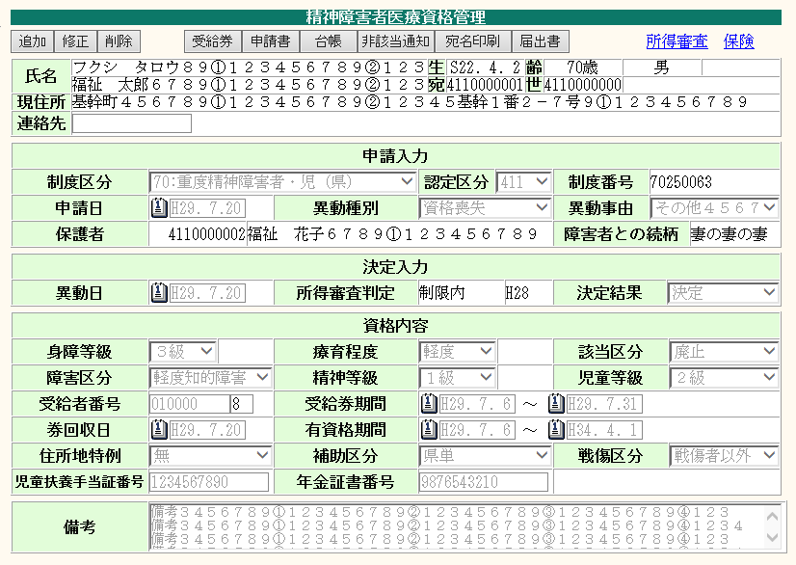
ボタン位置を画面下部に移動する。
※ボタンの並び順は、下記の通り変更する。（背景色が白色は押下可能状態、灰色は押下不可状態を示す。）
 |  |  |  |  |  |  |  |  |  |  |  |  |  |  |  | ＜共通対応方針＞
 |  |  |  |  |  |  |  |  |  |  |  |  |  |  |  |  | ・ワイド画面対応(1280*768)
 |  |  |  |  |  |  |  |  |  |  |  |  |  |  |  |  | ・横スクロールの表示を可とする。
 |  |  |  |  |  |  |  |  |  |  |  |  |  |  |  |  | ・各オブジェクトを1.3倍に変更。
 |  |  |  |  |  |  |  |  |  |  |  |  |  |  |  |  | ・上部ボタンを下部に移動。
 |  |  |  |  |  |  |  |  |  |  |  |  |  |  |  |  | ・背景色およびボタンの色を変更。
 |  |  |  |  |  |  |  |  |  |  |  |  |  |  |  |  | ・文字フォントをメイリオに変更。
 |  |  |  |  |  |  |  |  |  |  |  |  |  |  |  |  | （氏名、住所欄（画面上部、画面内）
 |  |  |  |  |  |  |  |  |  |  |  |  |  |  |  |  | はMS明朝とする。）
 |  |  |  |  |  |  |  |  |  |  |  |  |  |  |  |  | ・画面表示文字数をオブジェクト幅
 |  |  |  |  |  |  |  |  |  |  |  |  |  |  |  |  | に合わせて適宜変更
 |  |  |  |  |  |  |  |  |  |  |  |  |  |  |  |  | ※IE互換表示なしの想定

 |  |  |  |  |  |  |  |  |  |  |  |  |  |  |  | ＜業務別対応方針＞
 |  |  |  |  |  |  |  |  |  |  |  |  |  |  |  |  | ・タイトルを業務名称＋全角スペース
 |  |  |  |  |  |  |  |  |  |  |  |  |  |  |  |  | ＋「資格管理」に変更する。
 |  |  |  |  |  |  |  |  |  |  |  |  |  |  |  |  | ・更新ボタンを右寄せで表示するよう
 |  |  |  |  |  |  |  |  |  |  |  |  |  |  |  |  | 変更する。
 |  |  |  |  |  |  |  |  |  |  |  |  |  |  |  |  | ・ボタンサイズは全角5文字表示の
 |  |  |  |  |  |  |  |  |  |  |  |  |  |  |  |  | サイズに合わせ、超える場合は
 |  |  |  |  |  |  |  |  |  |  |  |  |  |  |  |  | 文字数に合わせる。

 |  |  |  |  |  |  |  |  |  |  |  |  |  |  |  | ＜画面起動方法＞
 |  |  |  |  |  |  |  |  |  |  |  |  |  |  |  |  | メニュー＞精神障害者医療＞
 |  |  |  |  |  |  |  |  |  |  |  |  |  |  |  |  | 精神障害者医療＞資格管理
 |  |  |  |  |  |  |  |  |  |  |  |  |  |  |  |  | を操作して展開。

 |  |  |  |  |  |  |  |  |  |  |  |  |  |  |  |  | メニュー＞精神障害者医療＞
 |  |  |  |  |  |  |  |  |  |  |  |  |  |  |  |  | 精神障害者医療＞資格履歴管理＞
 |  |  |  |  |  |  |  |  |  |  |  |  |  |  |  |  | 修正ボタンを操作して展開。

 |  |  |  |  |  |  |  |  |  |  |  |  | fky25Shikaku.xsl

 | ・画面展開時（資格管理メニューから展開、資格登録なし）
 | 追加 |  |  |  | 申請書

 | ・追加 または 修正ボタン押下時
 | 再入力 |  |  |  |  |  |  |  |  |  |  | 障害情報 | 所得審査 | 更新

 | ・画面展開時（資格管理メニューから展開、資格登録あり）
 | 追加 | 修正 | 削除 | 受給券 | 申請書 | 台帳 | 非該当通知 | 宛名印刷 |  |  | 届出書 |  | 所得審査 | 保険

 | ・画面展開時（資格履歴管理画面で修正ボタン押下時に展開）
 | 再入力 |  |  |  |  |  |  |  |  |  |  | 障害情報 |  | 更新

【レイアウト変更後イメージ】

滋賀県共同利用版 資格管理
業務名： |  | 基本設計（画面レイアウト） |  |  |  |  | 画面ID |  | 版 | 更新内容 |  |  | 更新日 | 更新者 | 版 | 更新内容 |  | 更新日 | 更新者
精神障害者医療 |  |  |  |  |  |  | D25999_001 D25999_012 |  | 初 | 新規作成 |  |  | 2017-07-06 | 大霜
システム名： |  | 画面名：滋賀県共同利用版 資格管理
R-Stage福祉情報

タイトルを変更する。
【現行レイアウト】 |  |  |  |  |  |  |  |  |  |  |  |  |  |  |  |  |  |  |  | INDEXに戻る

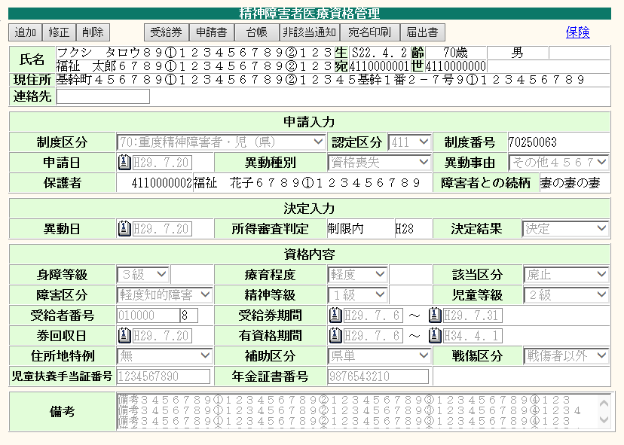
ボタン位置を画面下部に移動する。
※ボタンの並び順は、下記の通り変更する。（背景色が白色は押下可能状態、灰色は押下不可状態を示す。）
 |  |  |  |  |  |  |  |  |  |  |  |  |  |  |  | ＜共通対応方針＞
 |  |  |  |  |  |  |  |  |  |  |  |  |  |  |  |  | ・ワイド画面対応(1280*768)
 |  |  |  |  |  |  |  |  |  |  |  |  |  |  |  |  | ・横スクロールの表示を可とする。
 |  |  |  |  |  |  |  |  |  |  |  |  |  |  |  |  | ・各オブジェクトを1.3倍に変更。
 |  |  |  |  |  |  |  |  |  |  |  |  |  |  |  |  | ・上部ボタンを下部に移動。
 |  |  |  |  |  |  |  |  |  |  |  |  |  |  |  |  | ・背景色およびボタンの色を変更。
 |  |  |  |  |  |  |  |  |  |  |  |  |  |  |  |  | ・文字フォントをメイリオに変更。
 |  |  |  |  |  |  |  |  |  |  |  |  |  |  |  |  | （氏名、住所欄（画面上部、画面内）
 |  |  |  |  |  |  |  |  |  |  |  |  |  |  |  |  | はMS明朝とする。）
 |  |  |  |  |  |  |  |  |  |  |  |  |  |  |  |  | ・画面表示文字数をオブジェクト幅
 |  |  |  |  |  |  |  |  |  |  |  |  |  |  |  |  | に合わせて適宜変更
 |  |  |  |  |  |  |  |  |  |  |  |  |  |  |  |  | ※IE互換表示なしの想定

 |  |  |  |  |  |  |  |  |  |  |  |  |  |  |  | ＜業務別対応方針＞
 |  |  |  |  |  |  |  |  |  |  |  |  |  |  |  |  | ・タイトルを業務名称＋全角スペース
 |  |  |  |  |  |  |  |  |  |  |  |  |  |  |  |  | ＋「資格管理」に変更する。
 |  |  |  |  |  |  |  |  |  |  |  |  |  |  |  |  | ・更新ボタンを右寄せで表示するよう
 |  |  |  |  |  |  |  |  |  |  |  |  |  |  |  |  | 変更する。
 |  |  |  |  |  |  |  |  |  |  |  |  |  |  |  |  | ・ボタンサイズは全角5文字表示の
 |  |  |  |  |  |  |  |  |  |  |  |  |  |  |  |  | サイズに合わせ、超える場合は
 |  |  |  |  |  |  |  |  |  |  |  |  |  |  |  |  | 文字数に合わせる。

 |  |  |  |  |  |  |  |  |  |  |  |  |  |  |  | ＜画面起動方法＞
 |  |  |  |  |  |  |  |  |  |  |  |  |  |  |  |  | メニュー＞精神障害者医療＞
 |  |  |  |  |  |  |  |  |  |  |  |  |  |  |  |  | 精神障害者医療＞資格管理
 |  |  |  |  |  |  |  |  |  |  |  |  |  |  |  |  | を操作して展開。

 |  |  |  |  |  |  |  |  |  |  |  |  |  |  |  |  | メニュー＞精神障害者医療＞
 |  |  |  |  |  |  |  |  |  |  |  |  |  |  |  |  | 精神障害者医療＞資格履歴管理＞
 |  |  |  |  |  |  |  |  |  |  |  |  |  |  |  |  | 修正ボタンを操作して展開。

 |  |  |  |  |  |  |  |  |  |  |  |  | fky25Shikaku25999.xsl

 | ・画面展開時（資格管理メニューから展開、資格登録なし）
 | 追加 |  |  |  | 申請書

 | ・追加 または 修正ボタン押下時
 | 再入力 |  |  |  |  |  |  |  |  |  |  | 障害情報 | 所得審査 | 更新

 | ・画面展開時（資格管理メニューから展開、資格登録あり）
 | 追加 | 修正 | 削除 | 受給券 | 申請書 | 台帳 | 非該当通知 | 宛名印刷 |  |  | 届出書 |  |  | 保険

 | ・画面展開時（資格履歴管理画面で修正ボタン押下時に展開）
 | 再入力 |  |  |  |  |  |  |  |  |  |  | 障害情報 |  | 更新

【レイアウト変更後イメージ】

滋賀県 所得審査
業務名： |  |  | 基本設計（画面レイアウト） |  |  |  |  |  | 画面ID |  | 版 | 更新内容 |  | 更新日 |  | 更新者 | 版 | 更新内容 |  | 更新日 | 更新者
精神障害者医療 |  |  |  |  |  |  |  |  | D25999_002 D25999_010 |  | 初 | 新規作成 |  | 2017-07-06 |  | 大霜
システム名： |  |  | 画面名：滋賀県 所得審査
R-Stage福祉情報

【現行レイアウト】 |  |  |  |  |  |  |  |  |  |  |  |  |  |  |  |  |  |  |  |  |  | INDEXに戻る

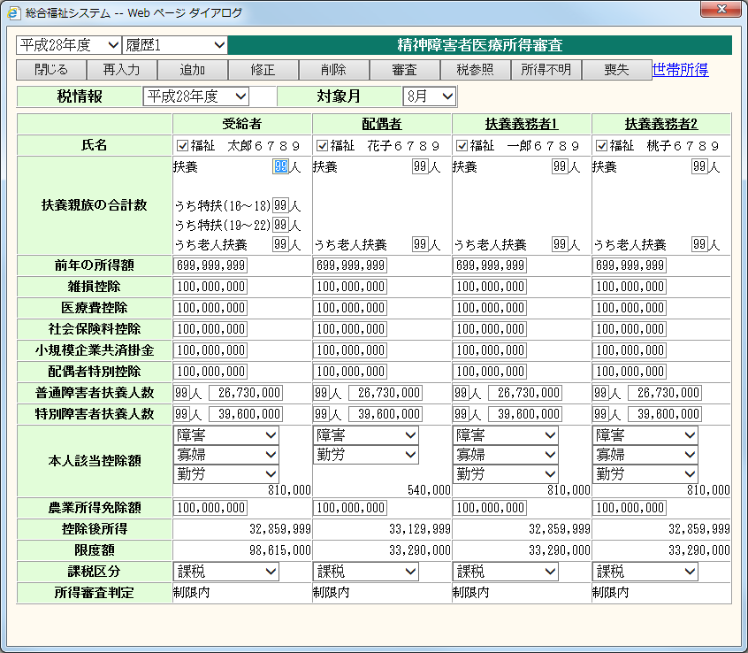
タイトルを変更する。
 |  |  |  |  |  |  |  |  |  |  |  |  |  |  |  |  |  | ＜共通対応方針＞
 |  |  |  |  |  |  |  |  |  |  |  |  |  |  |  |  |  |  | ・ワイド画面対応(1280*768)
 |  |  |  |  |  |  |  |  |  |  |  |  |  |  |  |  |  |  | ・横スクロールの表示を可とする。
ボタン位置を画面下部に移動する。
※ボタンの並び順は、下記の通り変更する。（背景色が白色は押下可能状態、灰色は押下不可状態を示す。）
 |  |  |  |  |  |  |  |  |  |  |  |  |  |  |  |  |  |  | ・各オブジェクトを1.3倍に変更。
 |  |  |  |  |  |  |  |  |  |  |  |  |  |  |  |  |  |  | ・上部ボタンを下部に移動。
 |  |  |  |  |  |  |  |  |  |  |  |  |  |  |  |  |  |  | ・背景色およびボタンの色を変更。
 |  |  |  |  |  |  |  |  |  |  |  |  |  |  |  |  |  |  | ・文字フォントをメイリオに変更。
 |  |  |  |  |  |  |  |  |  |  |  |  |  |  |  |  |  |  | （氏名、住所欄（画面上部、画面内）
 |  |  |  |  |  |  |  |  |  |  |  |  |  |  |  |  |  |  | はMS明朝とする。）
 |  |  |  |  |  |  |  |  |  |  |  |  |  |  |  |  |  |  | ・画面表示文字数をオブジェクト幅
 |  |  |  |  |  |  |  |  |  |  |  |  |  |  |  |  |  |  | に合わせて適宜変更
 |  |  |  |  |  |  |  |  |  |  |  |  |  |  |  |  |  |  | ※IE互換表示なしの想定

 |  |  |  |  |  |  |  |  |  |  |  |  |  |  |  |  |  | ＜業務別対応方針＞
 |  |  |  |  |  |  |  |  |  |  |  |  |  |  |  |  |  |  | ・タイトルを業務名称＋全角スペース
 |  |  |  |  |  |  |  |  |  |  |  |  |  |  |  |  |  |  | ＋「所得審査」に変更する。
 |  |  |  |  |  |  |  |  |  |  |  |  |  |  |  |  |  |  | ・追加、修正ボタンを右寄せで表示
 |  |  |  |  |  |  |  |  |  |  |  |  |  |  |  |  |  |  | するよう変更する。
 |  |  |  |  |  |  |  |  |  |  |  |  |  |  |  |  |  |  | ・ボタンサイズは全角5文字表示の
 |  |  |  |  |  |  |  |  |  |  |  |  |  |  |  |  |  |  | サイズに合わせ、超える場合は
 |  |  |  |  |  |  |  |  |  |  |  |  |  |  |  |  |  |  | 文字数に合わせる。

 |  |  |  |  |  |  |  |  |  |  |  |  |  |  |  |  |  | ＜画面起動方法＞
 |  |  |  |  |  |  |  |  |  |  |  |  |  |  |  |  |  |  | メニュー＞精神障害者医療＞
 |  |  |  |  |  |  |  |  |  |  |  |  |  |  |  |  |  |  | 精神障害者医療＞資格管理
 |  |  |  |  |  |  |  |  |  |  |  |  |  |  |  |  |  |  | 所得審査アンカーを操作して展開。

 |  |  |  |  |  |  |  |  |  |  |  |  |  |  |  |  |  |  | メニュー＞精神障害者医療＞
 |  |  |  |  |  |  |  |  |  |  |  |  |  |  |  |  |  |  | 精神障害者医療＞資格照会
 |  |  |  |  |  |  |  |  |  |  |  |  |  |  |  |  |  |  | 所得照会アンカーを操作して展開。

 |  |  |  |  |  |  |  |  |  |  |  |  | fky25Shinsa.xsl

 | ・画面展開時 または 再入力ボタン押下時（資格管理画面から展開、所得審査登録なし）
 | 閉じる | 再入力 |  | 審査 | 参照 | 所得不明 | 喪失 | 削除 |  | 世帯所得 |  |  | 追加 |  | 修正

 | ・画面展開時（資格管理画面から展開、所得審査登録あり）
 | 閉じる | 再入力 |  | 審査 | 参照 | 所得不明 | 喪失 | 削除 |  | 世帯所得 |  |  | 追加 |  | 修正

 | ・画面展開時（資格照会画面から展開）
 | 閉じる

【レイアウト変更後イメージ】

滋賀県共同利用版 所得審査
業務名： |  |  | 基本設計（画面レイアウト） |  |  |  |  |  | 画面ID |  | 版 | 更新内容 |  | 更新日 |  | 更新者 | 版 | 更新内容 |  | 更新日 | 更新者
精神障害者医療 |  |  |  |  |  |  |  |  | D25999_002 D25999_010 |  | 初 | 新規作成 |  | 2017-07-06 |  | 大霜
システム名： |  |  | 画面名：滋賀県共同利用版 所得審査
R-Stage福祉情報

【現行レイアウト】 |  |  |  |  |  |  |  |  |  |  |  |  |  |  |  |  |  |  |  |  |  | INDEXに戻る
タイトルを変更する。
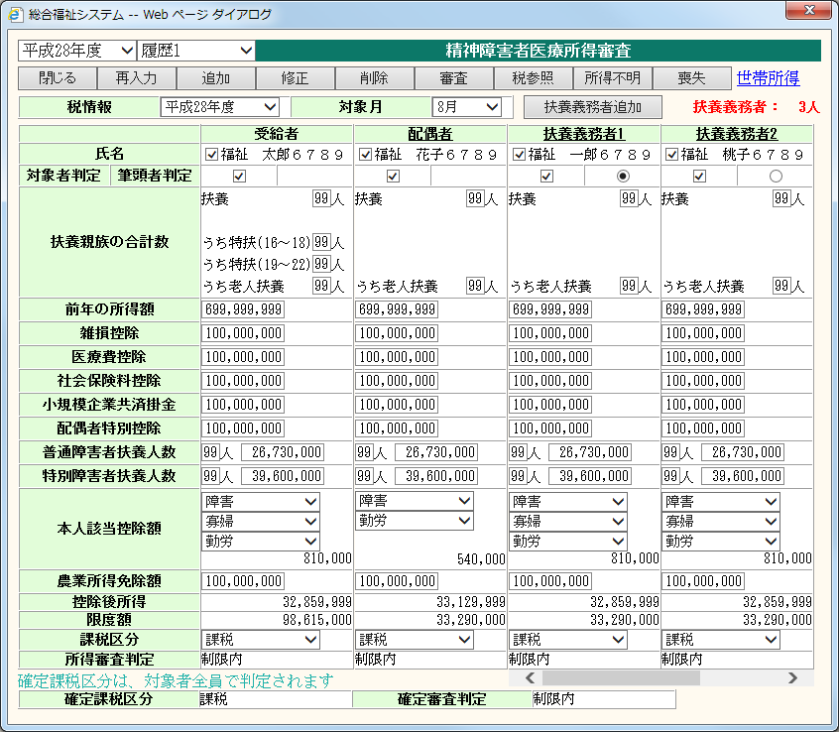
 |  |  |  |  |  |  |  |  |  |  |  |  |  |  |  |  |  | ＜共通対応方針＞
 |  |  |  |  |  |  |  |  |  |  |  |  |  |  |  |  |  |  | ・ワイド画面対応(1280*768)
 |  |  |  |  |  |  |  |  |  |  |  |  |  |  |  |  |  |  | ・横スクロールの表示を可とする。
ボタン位置を画面下部に移動する。
※ボタンの並び順は、下記の通り変更する。（背景色が白色は押下可能状態、灰色は押下不可状態を示す。）
 |  |  |  |  |  |  |  |  |  |  |  |  |  |  |  |  |  |  | ・各オブジェクトを1.3倍に変更。
 |  |  |  |  |  |  |  |  |  |  |  |  |  |  |  |  |  |  | ・上部ボタンを下部に移動。
 |  |  |  |  |  |  |  |  |  |  |  |  |  |  |  |  |  |  | ・背景色およびボタンの色を変更。
 |  |  |  |  |  |  |  |  |  |  |  |  |  |  |  |  |  |  | ・文字フォントをメイリオに変更。
 |  |  |  |  |  |  |  |  |  |  |  |  |  |  |  |  |  |  | （氏名、住所欄（画面上部、画面内）
 |  |  |  |  |  |  |  |  |  |  |  |  |  |  |  |  |  |  | はMS明朝とする。）
 |  |  |  |  |  |  |  |  |  |  |  |  |  |  |  |  |  |  | ・画面表示文字数をオブジェクト幅
 |  |  |  |  |  |  |  |  |  |  |  |  |  |  |  |  |  |  | に合わせて適宜変更
 |  |  |  |  |  |  |  |  |  |  |  |  |  |  |  |  |  |  | ※IE互換表示なしの想定

 |  |  |  |  |  |  |  |  |  |  |  |  |  |  |  |  |  | ＜業務別対応方針＞
 |  |  |  |  |  |  |  |  |  |  |  |  |  |  |  |  |  |  | ・タイトルを業務名称＋全角スペース
 |  |  |  |  |  |  |  |  |  |  |  |  |  |  |  |  |  |  | ＋「所得審査」に変更する。
 |  |  |  |  |  |  |  |  |  |  |  |  |  |  |  |  |  |  | ・追加、修正ボタンを右寄せで表示
 |  |  |  |  |  |  |  |  |  |  |  |  |  |  |  |  |  |  | するよう変更する。
 |  |  |  |  |  |  |  |  |  |  |  |  |  |  |  |  |  |  | ・ボタンサイズは全角5文字表示の
 |  |  |  |  |  |  |  |  |  |  |  |  |  |  |  |  |  |  | サイズに合わせ、超える場合は
 |  |  |  |  |  |  |  |  |  |  |  |  |  |  |  |  |  |  | 文字数に合わせる。

 |  |  |  |  |  |  |  |  |  |  |  |  |  |  |  |  |  | ＜画面起動方法＞
 |  |  |  |  |  |  |  |  |  |  |  |  |  |  |  |  |  |  | メニュー＞精神障害者医療＞
 |  |  |  |  |  |  |  |  |  |  |  |  |  |  |  |  |  |  | 精神障害者医療＞資格管理
 |  |  |  |  |  |  |  |  |  |  |  |  |  |  |  |  |  |  | 所得審査アンカーを操作して展開。

 |  |  |  |  |  |  |  |  |  |  |  |  |  |  |  |  |  |  | メニュー＞精神障害者医療＞
 |  |  |  |  |  |  |  |  |  |  |  |  |  |  |  |  |  |  | 精神障害者医療＞資格照会
 |  |  |  |  |  |  |  |  |  |  |  |  |  |  |  |  |  |  | 所得照会アンカーを操作して展開。

 |  |  |  |  |  |  |  |  |  |  |  |  | fky25Shinsa25999.xsl

 | ・画面展開時 または 再入力ボタン押下時（資格管理画面から展開、所得審査登録なし）
 | 閉じる | 再入力 |  | 審査 | 参照 | 所得不明 | 喪失 | 削除 |  | 世帯所得 |  |  | 追加 |  | 修正

 | ・画面展開時（資格管理画面から展開、所得審査登録あり）
 | 閉じる | 再入力 |  | 審査 | 参照 | 所得不明 | 喪失 | 削除 |  | 世帯所得 |  |  | 追加 |  | 修正

 | ・画面展開時（資格照会画面から展開）
 | 閉じる

【レイアウト変更後イメージ】

奈良県 所得審査
業務名： |  |  | 基本設計（画面レイアウト） |  |  |  |  |  | 画面ID |  | 版 | 更新内容 |  | 更新日 |  | 更新者 | 版 | 更新内容 |  |  | 更新日 | 更新者
精神障害者医療 |  |  |  |  |  |  |  |  | D00000_000 |  | 初 | 新規作成 |  | 2017-07-06 |  | 大霜
システム名： |  |  | 画面名：奈良県 所得審査
R-Stage福祉情報

【現行レイアウト】 |  |  |  |  |  |  |  |  |  |  |  |  |  |  |  |  |  |  |  |  |  |  | INDEXに戻る
タイトルを変更する。
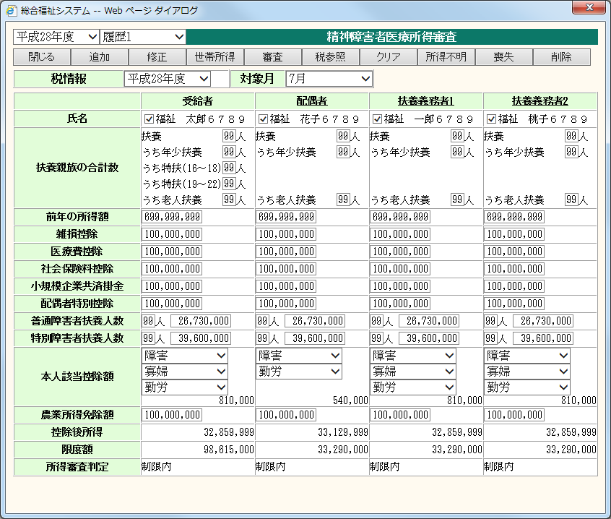
 |  |  |  |  |  |  |  |  |  |  |  |  |  |  |  |  |  | ＜共通対応方針＞
 |  |  |  |  |  |  |  |  |  |  |  |  |  |  |  |  |  |  | ・ワイド画面対応(1280*768)
 |  |  |  |  |  |  |  |  |  |  |  |  |  |  |  |  |  |  | ・横スクロールの表示を可とする。
ボタン位置を画面下部に移動する。
※ボタンの並び順は、下記の通り変更する。（背景色が白色は押下可能状態、灰色は押下不可状態を示す。）
※世帯所得ボタンは、世帯所得アンカーに変更する。（文字色が青色は押下可能状態、灰色は押下不可状態を示す。）
※ボタン名称を変更する（クリア ⇒ 再入力）
 |  |  |  |  |  |  |  |  |  |  |  |  |  |  |  |  |  |  | ・各オブジェクトを1.3倍に変更。
 |  |  |  |  |  |  |  |  |  |  |  |  |  |  |  |  |  |  | ・上部ボタンを下部に移動。
 |  |  |  |  |  |  |  |  |  |  |  |  |  |  |  |  |  |  | ・背景色およびボタンの色を変更。
 |  |  |  |  |  |  |  |  |  |  |  |  |  |  |  |  |  |  | ・文字フォントをメイリオに変更。
 |  |  |  |  |  |  |  |  |  |  |  |  |  |  |  |  |  |  | （氏名、住所欄（画面上部、画面内）
 |  |  |  |  |  |  |  |  |  |  |  |  |  |  |  |  |  |  | はMS明朝とする。）
 |  |  |  |  |  |  |  |  |  |  |  |  |  |  |  |  |  |  | ・画面表示文字数をオブジェクト幅
 |  |  |  |  |  |  |  |  |  |  |  |  |  |  |  |  |  |  | に合わせて適宜変更
 |  |  |  |  |  |  |  |  |  |  |  |  |  |  |  |  |  |  | ※IE互換表示なしの想定

 |  |  |  |  |  |  |  |  |  |  |  |  |  |  |  |  |  | ＜業務別対応方針＞
 |  |  |  |  |  |  |  |  |  |  |  |  |  |  |  |  |  |  | ・タイトルを業務名称＋全角スペース
 |  |  |  |  |  |  |  |  |  |  |  |  |  |  |  |  |  |  | ＋「所得審査」に変更する。
 |  |  |  |  |  |  |  |  |  |  |  |  |  |  |  |  |  |  | ・世帯所得ボタンをアンカーに
 |  |  |  |  |  |  |  |  |  |  |  |  |  |  |  |  |  |  | 変更する。
 |  |  |  |  |  |  |  |  |  |  |  |  |  |  |  |  |  |  | ・ボタン名称を変更する。
 |  |  |  |  |  |  |  |  |  |  |  |  |  |  |  |  |  |  |  | ・クリア ⇒ 再入力
 |  |  |  |  |  |  |  |  |  |  |  |  |  |  |  |  |  |  | ・追加、修正ボタンを右寄せで表示
 |  |  |  |  |  |  |  |  |  |  |  |  |  |  |  |  |  |  | するよう変更する。
 |  |  |  |  |  |  |  |  |  |  |  |  |  |  |  |  |  |  | ・ボタンサイズは全角5文字表示の
 |  |  |  |  |  |  |  |  |  |  |  |  |  |  |  |  |  |  | サイズに合わせ、超える場合は
 |  |  |  |  |  |  |  |  |  |  |  |  |  |  |  |  |  |  | 文字数に合わせる。

 |  |  |  |  |  |  |  |  |  |  |  |  |  |  |  |  |  | ＜画面起動方法＞
 |  |  |  |  |  |  |  |  |  |  |  |  |  |  |  |  |  |  | cmPara.vchParaNai(chrGyomSB=
 |  |  |  |  |  |  |  |  |  |  |  |  |  |  |  |  |  |  | 'FKI' and vchShorimei='intCtCD')
 |  |  |  |  |  |  |  |  |  |  |  |  |  |  |  |  |  |  | =29999を設定する
 |  |  |  |  |  |  |  |  |  |  |  |  |  |  |  |  |  |  | ASPXがfk/fkb/fkbShikaku.aspxを指定
 |  |  |  |  |  |  |  |  |  |  |  |  |  |  |  |  |  |  | している資格管理メニュー及び
 |  |  |  |  |  |  |  |  |  |  |  |  |  |  |  |  |  |  | ASPXがfk/fkb/fkbShokai.aspxを指定
 |  |  |  |  |  |  |  |  |  |  |  |  |  |  |  |  |  |  | している資格照会メニューの各アンカー
 |  |  |  |  |  |  |  |  |  |  |  |  |  |  |  |  |  |  | から展開します。

 |  |  |  |  |  |  |  |  |  |  |  |  |  |  |  |  |  |  | メニュー＞精神障害者医療＞
 |  |  |  |  |  |  |  |  |  |  |  |  |  |  |  |  |  |  | 精神障害者医療＞資格管理
 |  |  |  |  |  |  |  |  |  |  |  |  | fky29Shinsa.xsl |  |  |  |  |  | 所得審査アンカーを操作して展開。
 | ・画面展開時 または 再入力ボタン押下時（資格管理画面から展開、所得審査登録なし）
 | 閉じる | 再入力 |  | 審査 | 税参照 | 所得不明 | 喪失 | 削除 |  | 世帯所得 |  |  | 追加 |  | 修正 |  |  |  | メニュー＞精神障害者医療＞
 |  |  |  |  |  |  |  |  |  |  |  |  |  |  |  |  |  |  | 精神障害者医療＞資格照会
 | ・画面展開時（資格管理画面から展開、所得審査登録あり） |  |  |  |  |  |  |  |  |  |  |  |  |  |  |  |  |  | 所得照会アンカーを操作して展開。
 | 閉じる | 再入力 |  | 審査 | 税参照 | 所得不明 | 喪失 | 削除 |  | 世帯所得 |  |  | 追加 |  | 修正

 | ・画面展開時（資格照会画面から展開）
 | 閉じる

【レイアウト変更後イメージ】

